Graf1
1.Vytvorte Graf č.1 - stĺpcový graf :
- vstupné údaje Stredisko 1,2,3,4, mesiace sept., nov., dec.
- zadajte všetky popisy grafu (názov, popisy osí)
- na osi x budú strediská
- graf umiestnite ho od A20 po G35
- prekopírujte graf č.1 pod nadpis Graf č.2

 | Tržby za produkciu v roku 2014 (v tis. EUR)

 | sept. | okt. | nov. | dec.
STRED1 | 22160 | 22300 | 19600 | 21300
STRED2 | 13262 | 12500 | 14800 | 15800
STRED3 | 14300 | 16900 | 12600 | 13100
STRED4 | 28700 | 24500 | 21600 | 23400 | Graf č.1 upravte takto:
RV celkom | 78422 | 76200 | 68600 | 73600 | - legenda: tmavomodré písmo, tučné, 8 bodové
 |  |  |  |  | - os x: hrubšia červená,
 |  |  |  |  | - hodnoty na osi Y tmavomodré, tučné, 8 bodové
 | Graf č.1 |  |  |  | - konkrétne hodnoty nad stĺpce "nov." - menovky údajov
 |  |  |  |  | - poznámka vľavo hore "Rast.výroba" (tzv. voľný text)
 |  |  |  |  | - okolie grafu: biely podklad, modré bodky
 |  |  |  |  | - oblasť grafu: bledomodra

 | Graf č.2 |  |  |  | Graf č.2 upravte na čiernobiely takto:
 |  |  |  |  | - vzor stĺpca sept.: čierny
 |  |  |  |  | - vzor stĺpca nov.: biely podklad, čierne šikmé čiary
 |  |  |  |  | - vzor stĺpca dec.: čierny podklad, biele bodky
 |  |  |  |  | Do grafu doplňte údaje za október a zaraďte ako druhú sériu

 |  |  |  |  |  | POSTUP 1.
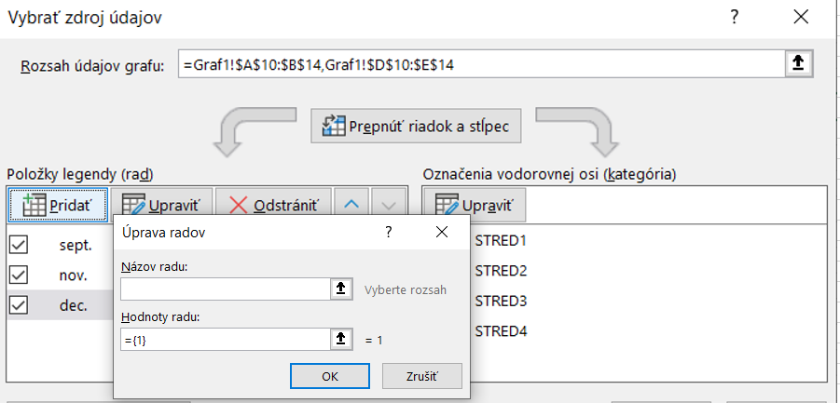

 |  |  |  |  |  | 2 presun okt - označiť rad -okt. a použiť šípku nahor
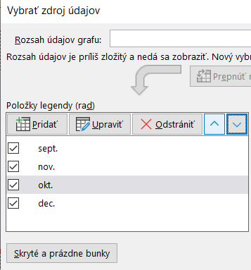

Graf2
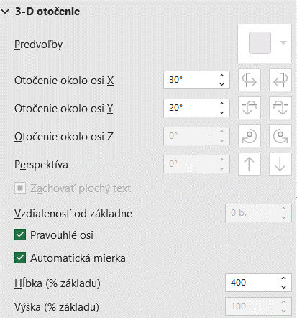
Z údajov v tabuľke zostrojte: |  |  |  |  |  |  |  |  | Vybrat: Format-> volba Plocha grafu -> Moznosti grafu ->
A/
- stĺpcový priestorový graf, ktorý bude vyjadrovať výšku tržieb
za druhý štvrťrok (apríl, máj, jún):
- doplňte názov grafu a popisy osí,
- v prvej sérii zmeňte farbu na zelenú,
- voľným textom a šípkou označte maximálnu tržbu,
- podklad grafu zmeňte na bledožltú farbu,
- graf priestorovo otočte podľa obrázku (os x: 30", os y: 20", hlbka: 400%

B/ - HOMEWORK
- kruhový priestorový graf, ktorý bude vyjadrovať percentuálny podiel jednotlivých druhov
materiálov v mesiaci apríl,
- voľným textom a šípkou označte najnižší podiel,
- farbu najnižšieho podielu zmeňte na červenú.

Tržby za predaj vybraných druhov materiálov
[v tis. EUR]

 | Január | Február | Marec | I.štvrťrok | Apríl | Máj | Jún | II.štvrťrok
Materiál 1 | 400 | 500 | 800 | 1700 | 800 | 920 | 750 | 2470
Materiál 2 | 500 | 1200 | 540 | 2240 | 1400 | 680 | 890 | 2970
Materiál 3 | 650 | 380 | 460 | 1490 | 790 | 430 | 950 | 2170
Materiál 4 | 810 | 650 | 500 | 1960 | 520 | 350 | 680 | 1550
Spolu | 2360 | 2730 | 2300 | 7390 | 3510 | 2380 | 3270 | 9160

Graf3
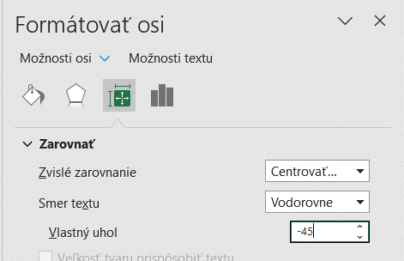
Úlohy:
 - zostrojiť skupinový stĺpcový graf - na osi x zobrazte roky (šikmé zobrazenie), |  |  |  | Postup - výber osi X- Formátovať osi
 - doplnit: názov grafu a osí, legendu vpravo,
 - oblasť grafu vyplňte vzorom – bodkovane75% - jemným vzorom,
 - plochu grafu a legendu vyplňte plnou farbou, celý graf orámujte hrubšou červenou zaoblenou čiarou (volba okruhle rohy)

V grafe preveďte nasledovné úpravy:
- sériu za značku Ford zmeňte na čiarový graf,
- vytvorte trendovú čiaru polynomického tvaru pre značku Opel
- zobrazte rovnicu regresie a rovnicu spoľahlivosti, |  |  |  |  | Postup - Zmeniť typ grafu – vybrať Kombinovaný - čiarový pre Ford

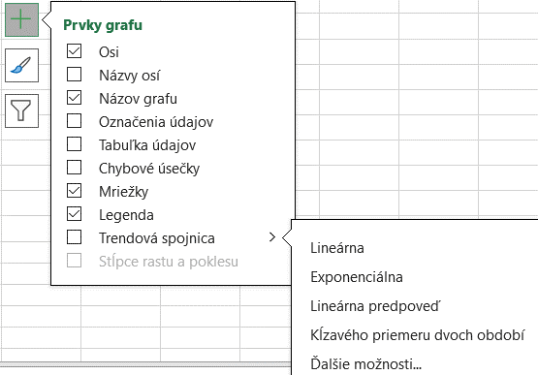
Predajnosť aút v jednotlivých rokoch |  |  |  |  | Postup - vybrať Prvky garfu - Dalšie možnosti pre Trendovu spojnicu
Rok \ Typ auta | Citroen | Ford | Opel
"2007" | 2178 | 411 | 248
"2008" | 2370 | 2632 | 377
"2009" | 1668 | 1138 | 1593
"2010" | 2617 | 1073 | 2101
"2011" | 2518 | 1676 | 2161
"2012" | 1166 | 524 | 2498
"2013" | 1275 | 429 | 2661
"2014" | 2567 | 1697 | 2922

